Hoja1
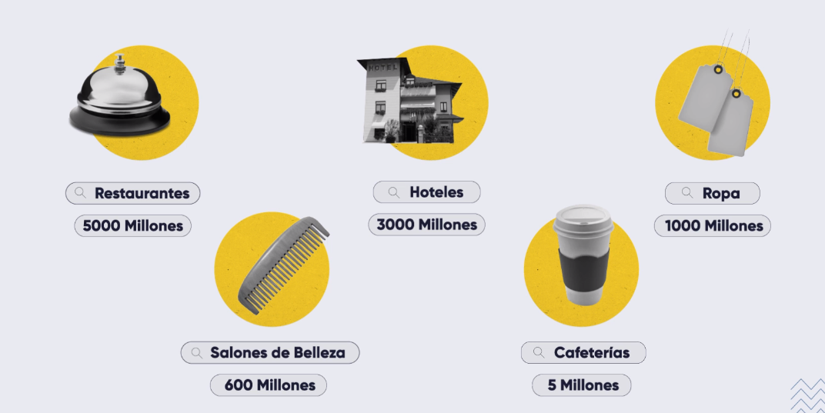

Google My bussiness

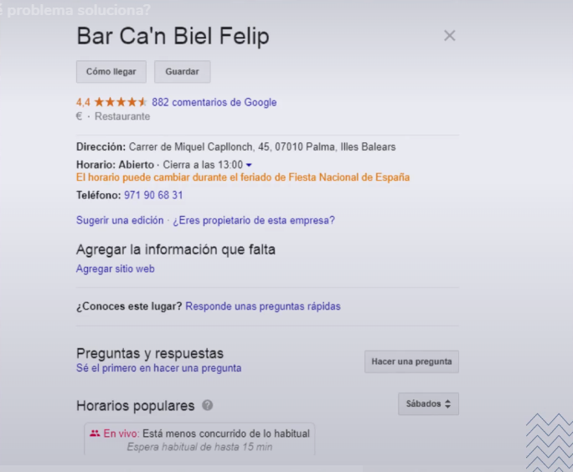



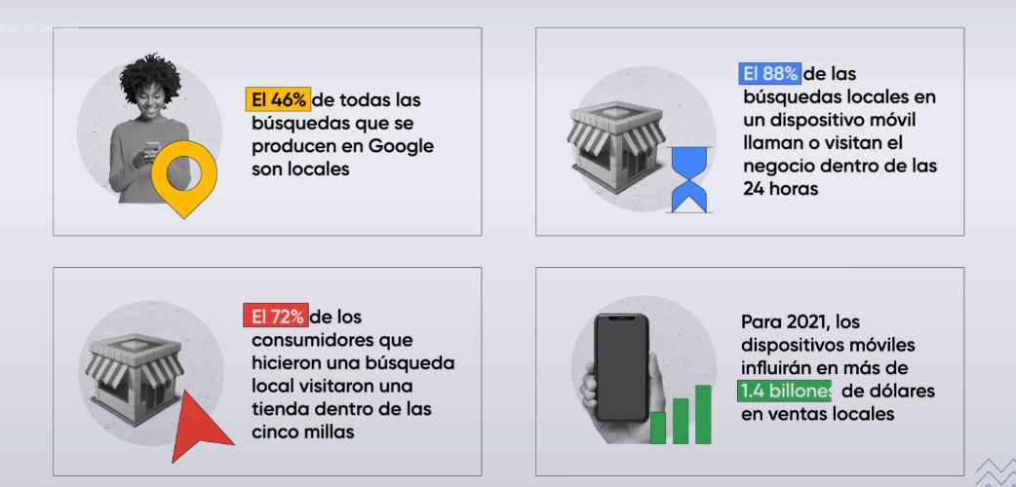

Google Local Pack Y factores de posicionamiento
Seccion creada en google cuando realizas una busqueda y aparece siempre en primera plana y obtiene los 3 primeros resutlados

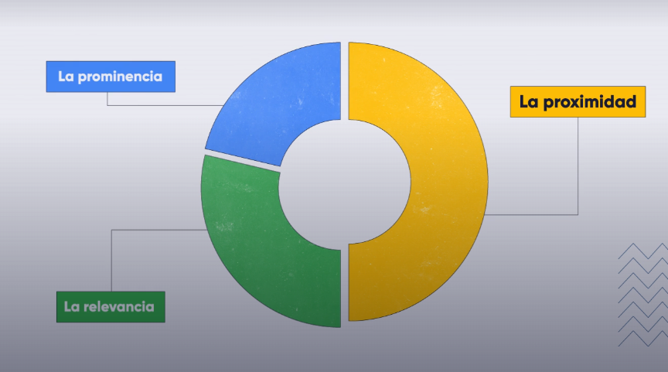

Proxmidad : Distancia entre el usuario y los negocios locales de su interes
Relevancia: Coincidencia de nuestro perfil con lo que el usuario busca
Prominencia: Que tan famoso o conocido es el negocio

KeyWord Research - Estudio de palabras claves

Terminos que van a traer trafico a nuestro sitios digitales por consiguiente son rentables para nuestro negocio

